Paquete 1 Partida 1
ANEXO II
Paquete 1
Partida 1

MESA MULTIFUNCIONAL PARA ALUMNO DE PRIMARIA

24"

24"

ESPECIFICACIONES:

DESCRIPCIÓN GENERAL: Mesa multifuncional para alumno de primaria de 24" x 24" con una altura total de 27.5"

CUBIERTA: Fabricada en triplay de pino de primera de 19 mm de espesor, acabado en laminado plástico de 1/32" de espesor de color oyamel, la periferia de la cubierta con moldura plástica tipo T color negro esquinas redondeadas y diseño tipo boomerang. ( Ver las dimensiones de la cubierta en dibujo 1) incluye 2 ranuras para portalápices de 20 cms de longitud ( Ver detalle 7 ) en los cantos de 24" a una distancia de 8 cms del vértice central.
PATAS: 3 patas fabricadas con tubular redondo de 1" cal 14 ( Ver detalle 1 ) con un dobles en la parte superior para recibir placa de 4" X 6" cal. 12 soldada al tubular ( Ver detalle 2 y ubicación de placas en dibujo 2 ). Cada pata tendrá 2 refuerzos en semiflecha de 3/8" en forma de V soldado al tubular y a la placa superior ( Ver detalle 4 ). Las placas estarán fijadas a la cubierta con 4 pijas de cabeza hexagonal de 3/4" de longitud y 7/16" de diámetro (Ver detalle 3 ). El acabado de la estructura metálica será en pintura epoxica micropulverizada horneada color negro. Refuerzo con un tubo de 3/4" calibre 18 de 1.03 metros de desarrollo (Ver detalle 11) con un solo dobles en pata de vértice central (Ver detalle 9 y 12 ). El refuerzo estará a una altura de 10" de la parte inferior hacia la parte superior (Ver detalle 10). El refuerzo deberá estar soldado a las 3 patas con corte en sus 2 extremos para unión perfecta a tubo redondo. (Ver detalle 8 y dibujo 3). Las patas deberán contar con regatón metálico ajustable niquelado con deslizamiento en nylon ( Detalles 5 y 6 )
La mesa deberá entregarse armada

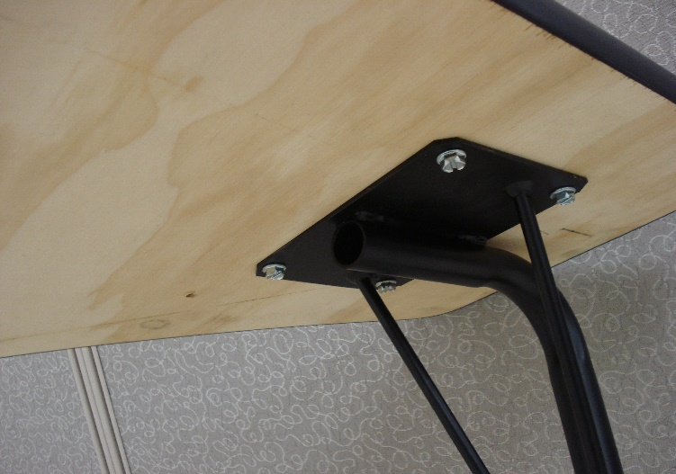
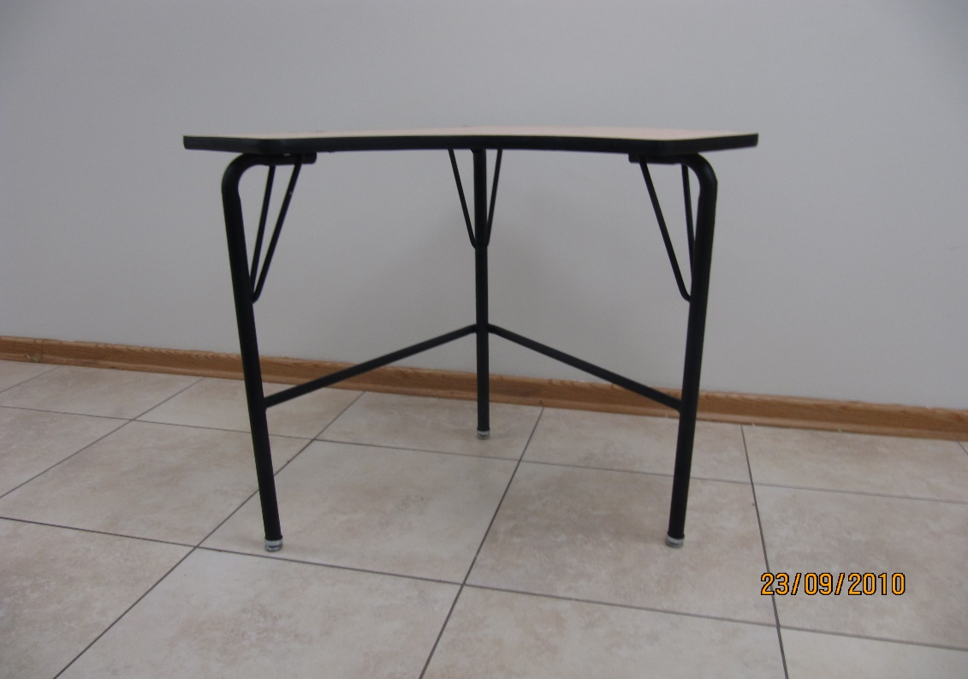
Detalle 3

Detalle 2

Detalle 1

Detalle 4

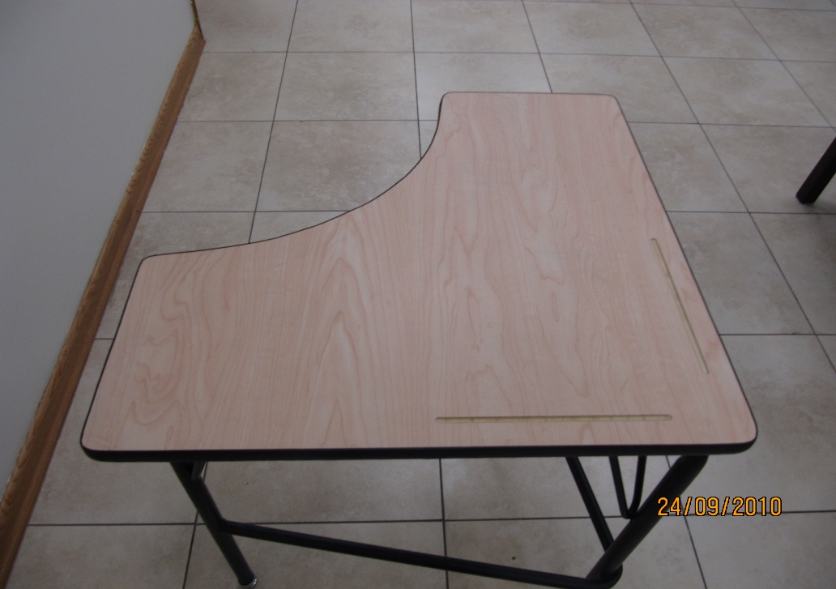

Detalle 7

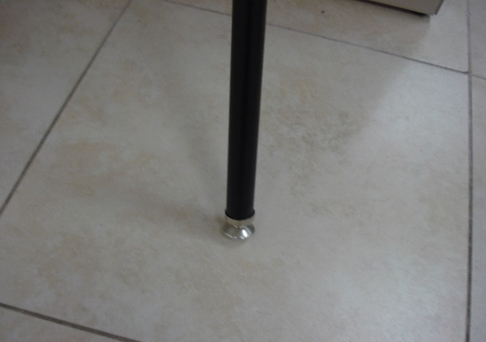
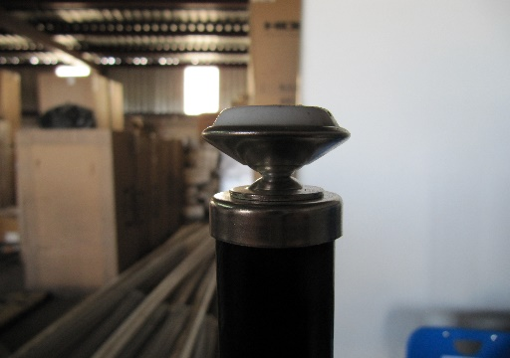

Detalle 5

Detalle 6
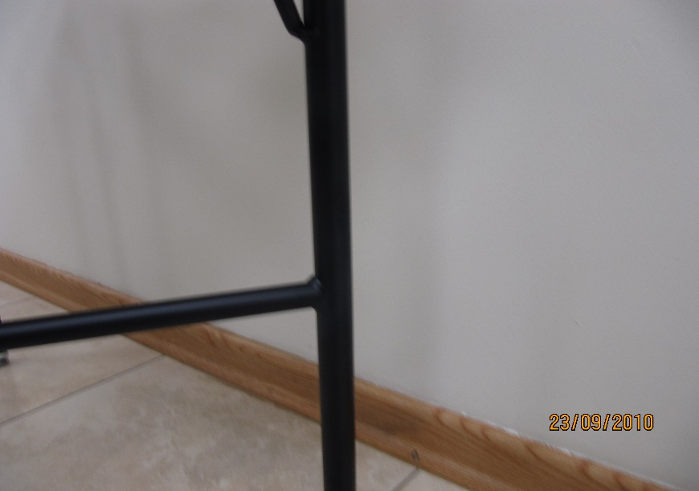
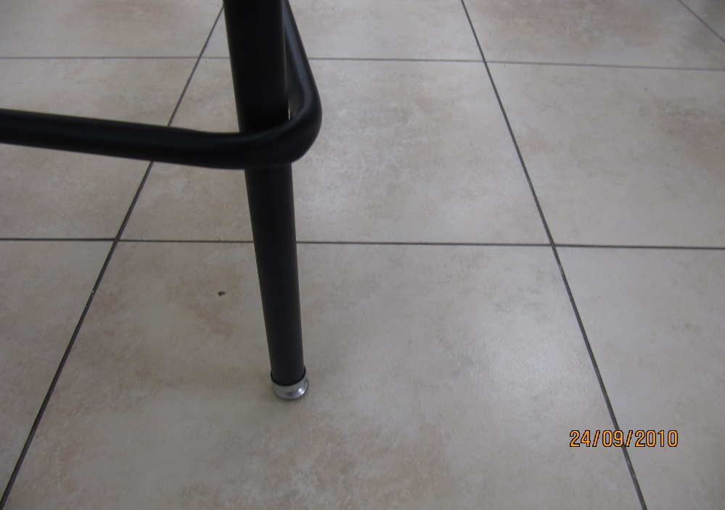

Detalle 9

Detalle 8

Dibujo 3

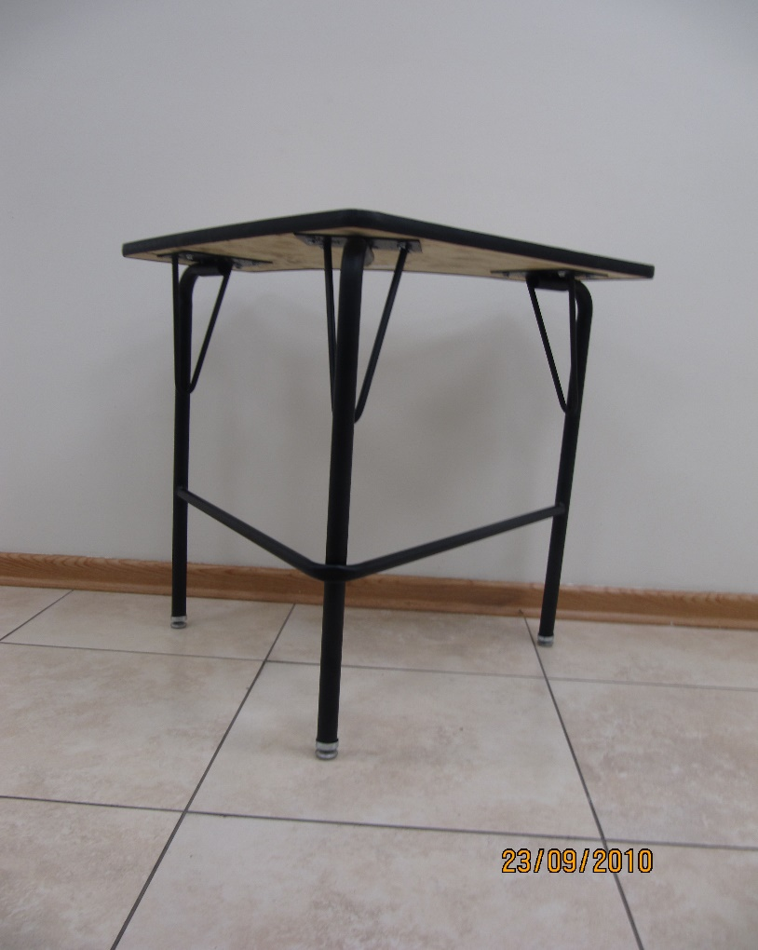

Detalle 11

Detalle 12

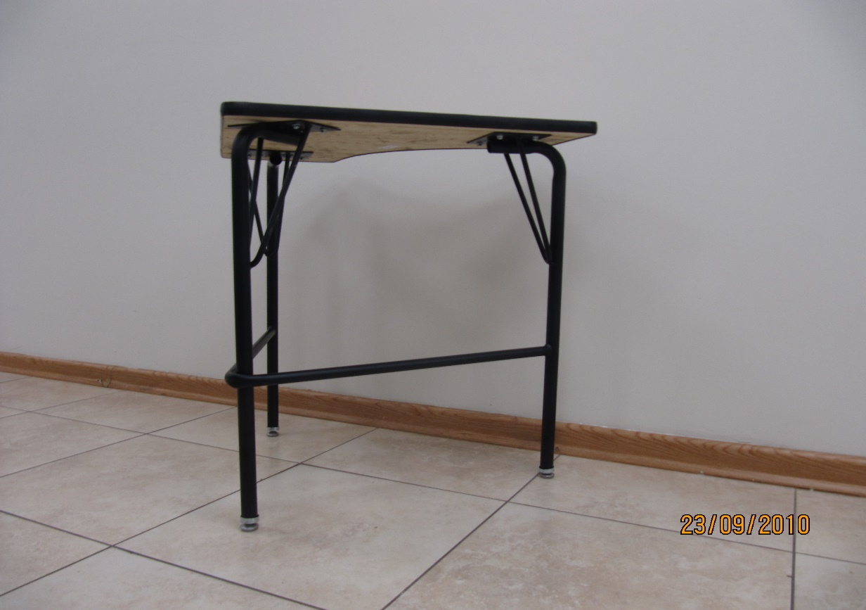

Detalle 10

Dimensiones de cubierta
Dibujo 1

Placas de cubierta
Dibujo 2

Paquete 2 Partida 1
ANEXO II
Paquete 2
Partida 1

MESA MULTIFUNCIONAL PARA ALUMNO DE SECUNDARIA

24"

24"

ESPECIFICACIONES:

DESCRIPCIÓN GENERAL: Mesa multifuncional para alumno de primaria de 24" x 24" con una altura total de 29.5"

CUBIERTA: Fabricada en triplay de pino de primera de 19 mm de espesor, acabado en laminado plástico de 1/32" de espesor de color oyamel, la periferia de la cubierta con moldura plástica tipo T color negro esquinas redondeadas y diseño tipo boomerang. ( Ver las dimensiones de la cubierta en dibujo 1) incluye 2 ranuras para portalápices de 20 cms de longitud ( Ver detalle 7 ) en los cantos de 24" a una distancia de 8 cms del vértice central.
PATAS: 3 patas fabricadas con tubular redondo de 1" cal 14 ( Ver detalle 1 ) con un dobles en la parte superior para recibir placa de 4" X 6" cal. 12 soldada al tubular ( Ver detalle 2 y ubicación de placas en dibujo 2 ). Cada pata tendrá 2 refuerzos en semiflecha de 3/8" en forma de V soldado al tubular y a la placa superior ( Ver detalle 4 ). Las placas estarán fijadas a la cubierta con 4 pijas de cabeza hexagonal de 3/4" de longitud y 7/16" de diámetro (Ver detalle 3 ). El acabado de la estructura metálica será en pintura epoxica micropulverizada horneada color negro. Refuerzo con un tubo de 3/4" calibre 18 de 1.03 metros de desarrollo (Ver detalle 11) con un solo dobles en pata de vértice central (Ver detalle 9 y 12 ). El refuerzo estará a una altura de 10" de la parte inferior hacia la parte superior (Ver detalle 10). El refuerzo deberá estar soldado a las 3 patas con corte en sus 2 extremos para unión perfecta a tubo redondo. (Ver detalle 8 y dibujo 3). Las patas deberán contar con regatón metálico ajustable niquelado con deslizamiento en nylon ( Detalles 5 y 6 )
La mesa deberá entregarse armada

Detalle 3

Detalle 2

Detalle 1

Detalle 4

Detalle 7

Detalle 5

Detalle 6

Detalle 9

Detalle 8

Dibujo 3

Detalle 11

Detalle 12

Detalle 10

Dimensiones de cubierta
Dibujo 1

Placas de cubierta
Dibujo 2

Paquete 3 Partida 1, 2, 3 y 4
ANEXO II
Paquete 3
Partida 1

GABINETE METÁLICO DE GUARDADADO BAJO

Con medidas 1.07 metros de altura X 0.91 metros de largo X 0.46 metros profundidad
Armado con acero grado industrial
Estanterías ajustables y soporta 87 kilogramos
Reforzado con base de nivelación
3 entrepaños ajustables
Cerradura con llave de 3 puntos, embutida con barril removible
Puertas con bisagras

Partida 2

GABINETE METÁLICO DE GUARDADO ALTO

Con medidas 1.83 metros de altura X 0.91 metros de largo X 0.46 metros profundidad
Armado con acero grado industrial
Estanterías ajustables y soporta 87 kilogramos
Reforzado con base de nivelación
5 entrepaños ajustables
Cerradura con llave de 3 puntos, embutida con barril removible
Puertas con bisagras

Partida 3

ANAQUEL TIPO ESQUELETO

Con medidas de 0.91 metros ancho X 0.46 metros de profundidad X 1.83 metros de alto
5 entrepaños de acero de alta resistencia y madera aglomerada sostiene un peso de 1,040 kg distribuido uniformemente en todas las repisas
Ajuste de entrepaños en los postes a cada 1"
Los entrepaños se ajustan de manera independiente cada uno
Los postes en acero de alta resistencia
Pintura epoxica micropulverizada de alta duración

Partida 4

ARCHIVERO 4 GAVETAS TAMAÑO OFICIO

0.45 metros de ancho X 0.67 metros de profundidad X 1.32 metros de alto en color a escoger
Chasis metálico reforzado, zoclo inferior al frente, división frontales entre gavetas. Suspensión en las corredoras con tres puntos de apoyo, permite la apertura total de la gaveta para fácil acceso de sus archivos. Pintura horneada aplicada sobre la superficie metálica pre-tratada con fosfatos que previenen la corrosión. Porta etiquetas de aluminio de identificación en cada gaveta (Foto 1). Jaladera de aluminio y botón de seguridad accionado con el pulgar (Foto 1). Placa frontal inferior reforzada. Cerradura con llave colocada al frente (Foto 1). Gavetas con costados metálicos altos, ideales para usar carpetas colgantes. Incluye compresor de carpetas (Foto 2).

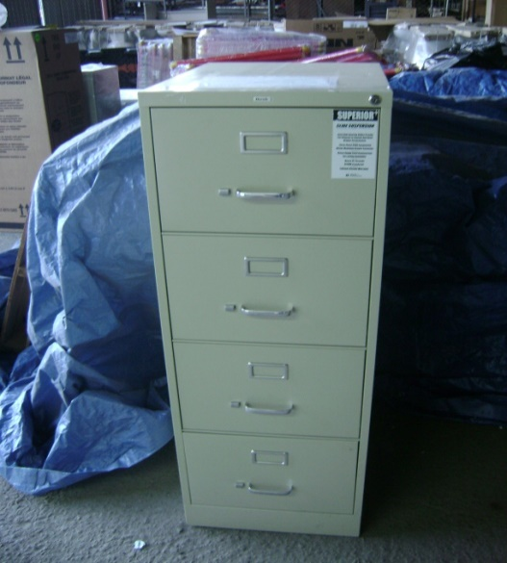
Cerradura con llave

Jaladera y botón de seguridad

Portaetiqueta

FOTO 1

FOTO 2

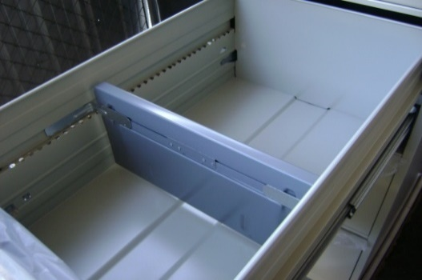

Compresor de carpetas

Paquete 6 Partida 1 y 2
ANEXO II
Paquete 6
Partida 1

MESA PLÁSTICA PLEGABLE 30" X 72"

Mesa con estructura metálica redonda de 1.125", en plástico durable de polietileno de alta resistencia (Resina) en color Light Grey.
Máximo Tamaño general: 72"W (1828.8 mm) X 30" (762 mm) D X 29.25" (743 mm) H. Patas: 1,125" x 1.0 mm. Cubierta: 45 mm grueso. Cumple o excede los estándares de prueba (BIFMA y MTL) 350 libras. Distribuido uniformemente.
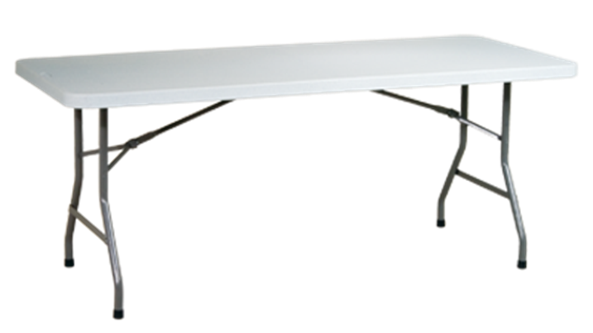

Partida 2

SILLA PLÁSTICA PLEGABLE

Silla plástica plegable marca de referencia Office Source modelo FBM03 con estructura metálica redonda de 1.125", asiento y respaldo en plástico durable de polietileno de alta resistencia en color Light Grey.

Paquete 9 Partida 1, 2 y 3
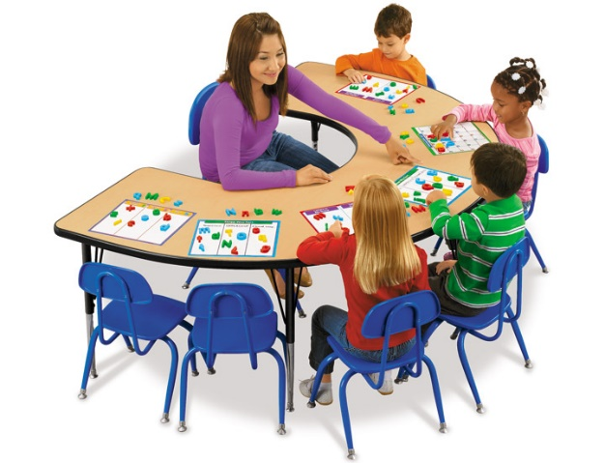
ANEXO II
Paquete 9
Partida 1

PIZARRÓN MAGNÉTICO COLOR BLANCO

PIZARRÓN BLANCO MAGNETICO DE 1.20 X 2.40 METROS

A base de lamina porcelanizada en color blanco a prueba de rayaduras adherido al MDF mediante pegamento de contacto de alta resistencia.
Acabado Metálica esmaltada blanca de borrado en seco con función magnética.
Marco: Tipo U fabricado en una sola pieza de aluminio anodizado anti-óxido.
Accesorios: Incluye charola porta-marcador de aluminio, plumones y tornillería
Refuerzo tipo escuadra en parte posterior de las esquinas inferiores.
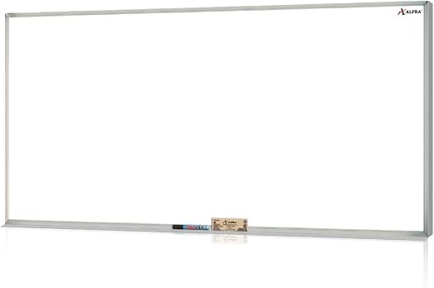

Partida 2

PIZARRÓN COLOR BLANCO PORCELANIZADO

PIZARRÓN BLANCO DE 0.60 X 0.90 METROS

A base de lamina porcelanizada en color blanco a prueba de rayaduras adherido al MDF mediante pegamento de contacto de alta resistencia.
Cuanta con marco perimetral formado con 4 piezas de aluminio de sección canal en forma de H de 20 x 17 mm de 1.3 mm de espesor, ensamblada en sus extremos con corte a 45 grados, cuanta con 4 regatones de alto impacto en las esquinas.
Charola corta montable porta marcador de aluminio anodizado.

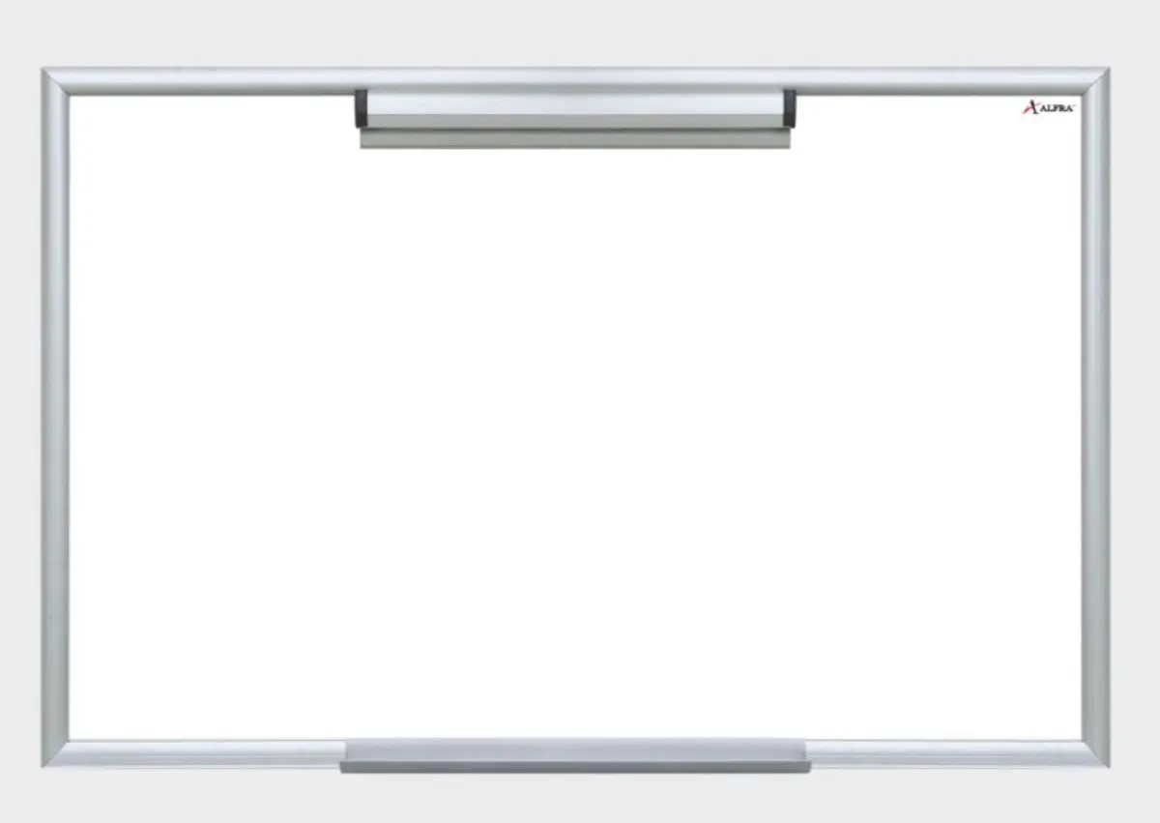

Partida 3

MESA MEDIO CIRCULO PARA EDUCACIÓN ESPECIAL

Mesa infantil ajustable de 1.80 M. X 1.20 M con un altura ajustable de 0.55 a 0.80 M
Cubierta fabricada en MDF laminada con moldura T color negro
Estructura metálica calibre 18 con acabado en pintura negra
Patas ajustables en color cromo

Paquete 10 Partida 1, 2, 3 y 4
ANEXO II
Paquete 10
Partida 1

SILLA SECRETARIAL DE RESPALDO DE MALLA CON BRAZOS EN T

Asiento a base de espuma de alta densidad tapizados
Respaldo tapizado en malla
Brazo fijo tipo T altura 24" - 29"
Mecanismo:
Elevación neumática (Gas lift)
Control de tensión
Giro 360
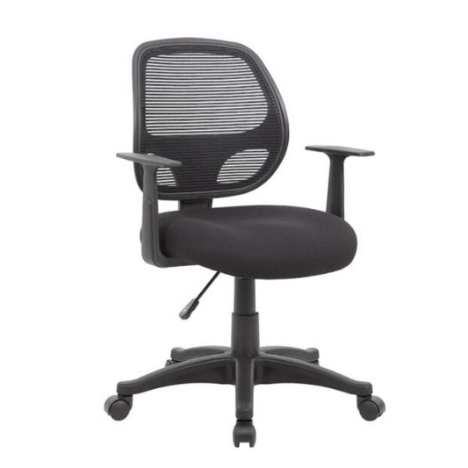
Bloqueo
Con soporte lumbar integrado
Base en Nailon de 25" con ruedas dobles de 2"

Medidas: Tamaño del asiento: 19" de ancho X 18.5" de profundidad Respaldo altura: 16.5" a 18" Altura del piso al asiento ajustable: 18" a 23"

Partida 2

SILLA DE VISITA CON DESCANSABRAZOS

Estructura: de acero tubular ovalado de 1 1/8" X 19/32", calibre 18; con acabado de pintura epóxica (electrostática) color negro.
Asiento y respaldo: hule espuma laminado flexible con densidad de 22 kgs/m³ en el respaldo y 24 kgs/m³ en el asiento, de alta resitencia.
Dimensiones:
Frente: 48 cm.
Fondo: 44 cm.
Altura: 87 cm..

Partida 3

SILLÓN SEMI EJECUTIVO

Asiento y respaldo a base de LeatherPlus
Brazo fijo tipo loop en polipropileno
Mecanismo:
Elevación neumática (Gas lift)
Asiento tipo "waterfall"
Con soporte lumbar integrado
Base en Nylon de 27" con ruedas dobles

Medidas: Tamaño del asiento: 19" de ancho X 20" de profundidad Respaldo altura: 26.5" Altura del piso al asiento ajustable: 18" a 21.5"

Partida 4
ESCRITORIO DE 1 PEDESTAL

1
MESA DE 1.22 DE LARGO X 0.76 DE ANCHO X 0.75 MTS DE ALTO

De un pedestal con 2 cajones (Detalle 1) Estructura metálica de lamina Cal. 23 y 25 color a escoger Cajones de lamina Cal. 24 y 25 color a escoger con llave de barril, la cerradura central con llave cierra todos los cajones (Detalle 2) Cubierta fabricada en madera aglomerada de 2.85 cm con enchapado con formica con tapacantos 4 patas de tubular cuadrado cromadas o del color del escritorio con regatón para nivelar. a base de tubo de 1" El escritorio debe estar armado.

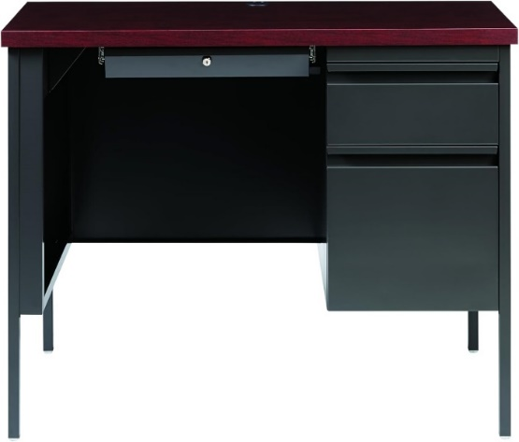

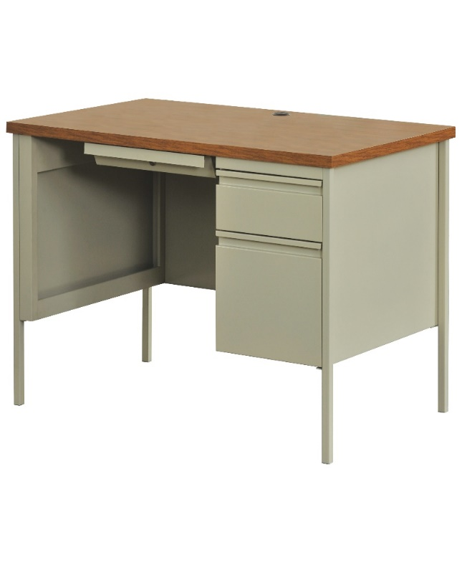

Detalle 1

Detalle 2

Partida 5
ESCRITORIO DE 2 PEDESTALES

1
MESA DE 1.22 DE LARGO X 0.76 DE ANCHO X 0.75 MTS DE ALTO

De un pedestal con 2 cajones (Detalle 1) Estructura metálica de lamina Cal. 23 y 25 color a escoger Cajones de lamina Cal. 24 y 25 color a escoger con llave de barril, la cerradura central con llave cierra todos los cajones (Detalle 2) Cubierta fabricada en madera aglomerada de 2.85 cm con enchapado con formica con tapacantos 4 patas de tubular cuadrado cromadas o del color del escritorio con regatón para nivelar. a base de tubo de 1" El escritorio debe estar armado.

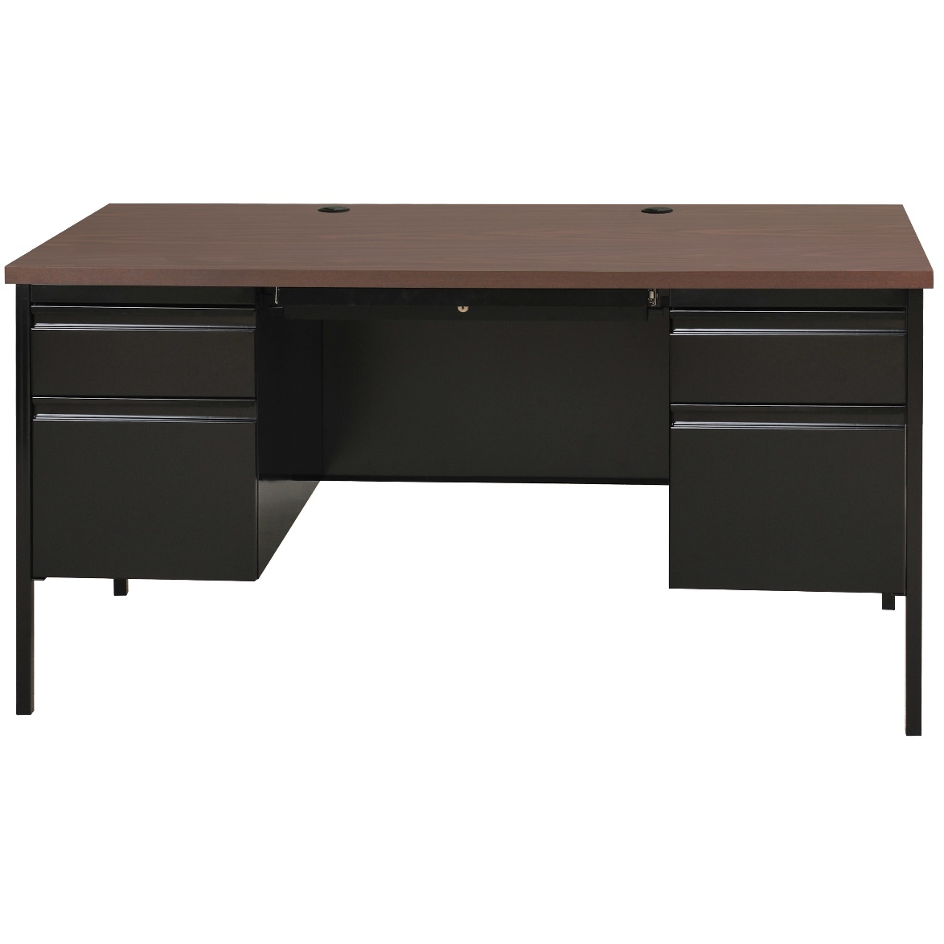

Detalle 1

Detalle 2

Partida 6
LIBRERO 5 ENTREPAÑOS

Librero de madera de 0.80 metros de ancho X 0.315 metros de profundidad X 1.80 metros de alto Material base: Construido con melamina termofusionada de alta resistencia comercial. Acabado laminado color por determinar, 5 entrepaños de melamina de19 mm 3 fijos y 3 móviles, con ménsulas con inserto metálico, Cantos cubiertos de PVC DE 3 MM del mismo color del librero Estabilidad mejorada: Cuenta con deslizadores niveladores ajustables para superficies de piso irregulares

